abril 2022


EAN CODE | STOCK | REFERENCIA | IMAGEN
8058664061310 | 294 | Gafas de sol Chicco +24M niña 79120
8058664078073 | 888 | Gafas de sol Chicco +24M niña 92100 | 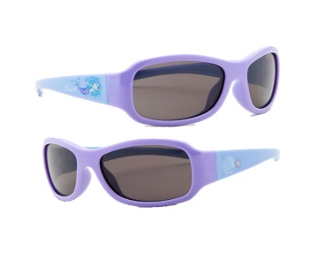
8058664078080 | 192 | Gafas de sol Chicco +24M niña 92110 | 
8058664091072 | 294 | Gafas de sol Chicco +24M niña 94040 | 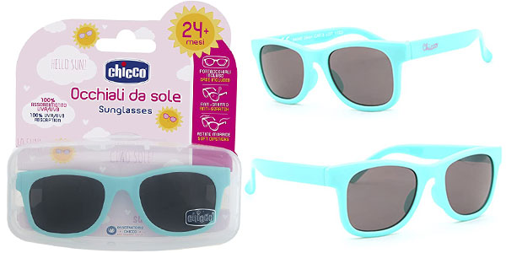
8058664078127 | 102 | Gafas de sol Chicco +24M niño 92150
8058664091089 | 294 | Gafas de sol Chicco +24M niño 94050
8058664091102 | 492 | Gafas de sol Chicco +24M niño 94070 | 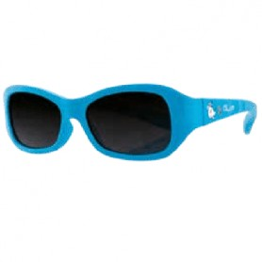
8058664091423 | 492 | Gafas de sol Chicco +24M niño 94110 | 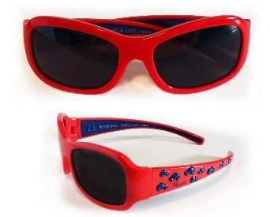
8058664110155 | 894 | Gafas de sol Chicco +24M niña 98032
8058664109906 | 294 | Gafas de sol Chicco +36M niña 98041
8058664109883 | 294 | Gafas de sol Chicco +24M niño 98031
 | 4530

